Form1
NaiS / Formular 1 |  | Situation
Gemeinde / Ort: | Dörflibannwald Silenen |  | Weiserfl. Nr.: | 22 | Fläche (ha): | 0.25 | Datum: | 2009-09-17 | BearbeiterIn: | Zberg Toni
Koordinaten: | 694'550 / 181'660 |  | Meereshöhe: | 700 |  |  | Hangneigung: |  | 80%
Beilagen:
Situationsskizze: |  |  |  |  |  |  | Waldfunktion(en):
 |  |  |  |  |  |  | Steinschlagschutzwald
Foto 1
50 m
Fichte (2x geringelt)

Fichte (2x geringelt)
Foto 2
 |  |  |  |  |  |  | Zieltyp:
 |  |  |  |  |  |  | Waldhirsen-Buchenwald mit Steinbrech mit Schutzfunktion gegen Steinschlag

 |  |  |  |  |  |  | Grund für Weiserfläche: (Geltungsbereich u. Fragestellung)
 |  |  |  |  |  |  | Wie entwickelt sich der Bestand in einem Wald mit hoher Steinschlagaktivität? Wie entwickelt sich die Verjüngung aufgrund des Steinschlages?

Foto 5
64 m
Foto 6
Runse
64 m

grosser Stein

 |  |  |  |  |  |  | Bestandesbild: (Profilskizze, Kurzbeschrieb)

grosser
Stein
Lichtung
Stein
Foto 3
Foto 4
Buche (2x geringelt)
Fichte
(2x geringelt)
50 m
20 m
dichter Bestand,
wenig Nadelholz, einige Fichten, vorwiegend Laubholz
N
Wanderweg

Form 3
NaiS / Formular 3 |  | Erweiterte Zustandsbeschreibung
Gemeinde / Ort: | Dörflibannwald Silenen | Weiserfl.: Nr. | 22 | Datum: | 2009-09-17 | BearbeiterIn: | Zberg Toni
Bestandesgeschichte: |  | Bodenoberfläche: |  |  |  | Krautschicht:
Vereinzelt Föhren vorhanden -> deuten auf Aufforstung hin |  | Teilweise Geröll Steine häufen sich hinter liegengelassenes Holz an |  |  |  | Aspektbestimmende Arten: |  | Deckung in ⅟₁₀
 |  |  |  |  |  | sehr karg infolge Lichtmangels
 |  |  |  |  |  | teilweise Waldfarn

 |  |  |  |  |  | Weitere Arten:

Belastung: |  | Oberboden: |  |  |  | Verjüngung:
hohe Steinschlagaktivität; Schneedruck |  |  |  |  |  | Buchen-Anwuchs bei genügend Licht an günstigen Standorten (Kuppen, Morderholznischen) vorhanden.

cm Profilskizze
Schäden: |  | Unterboden: |  |  |  | Vorrat, Zuwachs, Holzanfall:
Steinschlag; vereinzelt Schneedruck (v.a. Bereich knapp ausserhalb der Fläche sind beeinträchtigt). |  |  |  |  |  | Vorrat: 364 m3 pro ha Holzanfall: 133 m3 pro ha (36%)
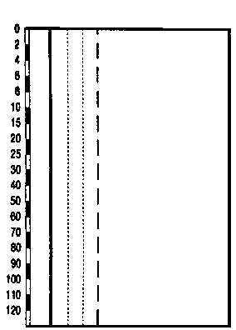

 |  |  |  |  |  | Kluppierungsprotokoll beigelegt
 |  |  |  |  |  | Anzeichnungsprotokoll beigelegt
 |  |  |  |  |  | Entwicklungsstufe/Strukturtyp:
 |  |  |  |  |  | v.a. Baumholz I

